양식-수강과목-stu
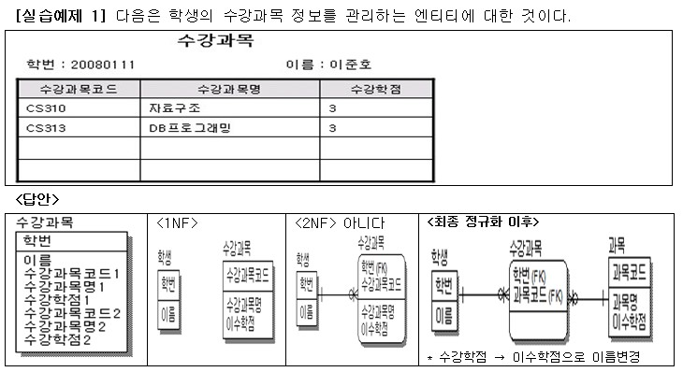

수강과목
 | 학번 | 이름 | 수강과목코드 | 수강과목명 | 수강학점
 | 20080111 | 이준호 | CS310, CS313 | 자료구조, DB프로그래밍 | 3 3

수강과목
 | 학번 | 이름 | 수강과목코드 | 수강과목명 | 수강학점
 | 20080111 | 이준호 | CS310 | 자료구조 | 3
 | 20080111 | 이준호 | CS313 | DB프로그래밍 | 3

